关系图
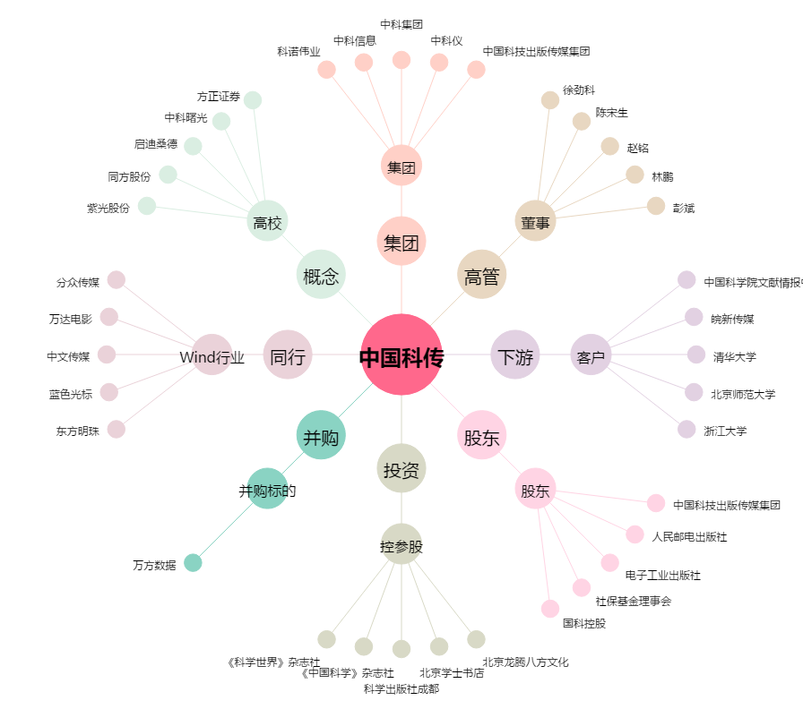
中国科传[601858.SH] - 关系概览图

